Schema
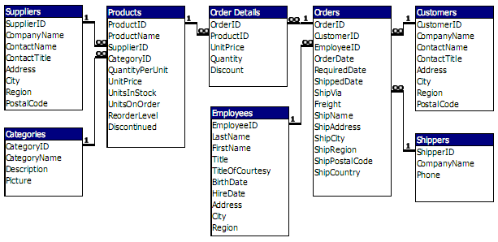

Gráficas
 | Total
SAVEA | 31
ERNSH | 30
QUICK | 28
HUNGO | 19
FOLKO | 19
RATTC | 18
BERGS | 18
HILAA | 18
BONAP | 17

